Додаток_2
 |  |  |  |  |  | Додаток №2 до Запиту
 | Форма цінової пропозиції

(Назва Учасника), надає свою пропозицію щодо участі у закупівлі виписного набору "Опікова травма"
Відомості про підприємство |  |  |  | Повне найменування учасника – суб’єкта господарювання
 |  |  |  | Ідентифікаційний код за ЄДРПОУ або реєстраційний номер облікової картки платника податків
 |  |  |  | Реквізити (адреса - юридична та фактична, телефон, факс, телефон для контактів, e-mail, розрахунковий рахунок)
Відомості про особу (осіб), які уповноважені представляти інтереси Учасника |  |  |  | (Прізвище, ім’я, по батькові, посада, контактний телефон).

№ п/п | Технічні характеристики та опис |  |  | Од. виміру | Кількість | Ціна, за одиницю, (з урахуванням всіх податків і зборів) * | Вартість, грн., (з урахуванням всіх податків і зборів) *

 | Запит** |  | Пропозиція (вказати модель (торгову марку), виробника, параметри та характеристики продукції, фото обов'язково)
 | Технічний опис | Візуалізація
1 | Силіконовий пластир від рубців та шрамів 12 х 6 Cica-Care. Пластир призначений для лікування і загоєння ран, рубців і шрамів. Сіка Кеа створений з силіконового гелю і є самоклеючим. Розроблений на основі перевіреного методу рівномірного тиску на пошкоджену тканину, що сприяє розсмоктуванню рубців. А м'які пластинки, зроблені із силіконового гелю, значно прискорюють процес відновлення. | 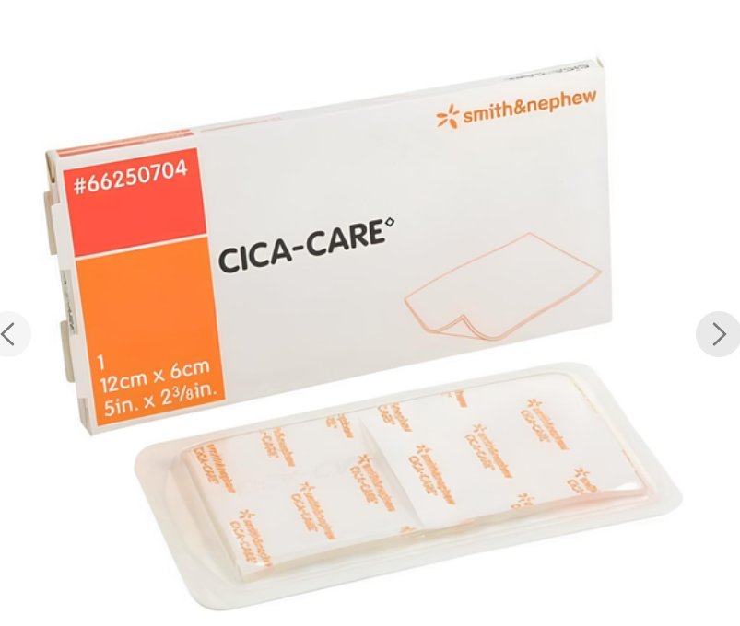 |  | шт. | 3 |  | 0.00
2 | Крем Бепантен 5% 100 г в тубах. Препарати для лікування ран і виразкових уражень. Препарати, що сприяють загоєнню ран (рубцюванню). Декспантенол. 100 г в туби, 1 туба в картонній коробці. Склад : Діюча речовина: декспантенол;1 г вершків містить декспантенолу 50 мг; допоміжні речовини: DL-пантолактон, феноксіетанол, амфізол К, цетиловий спирт, стеариловий спирт, ланолін, ізопропілміристат, пропіленгліколь, вода очищена. Країна виробник: Німеччина |  |  | шт. | 2 |  | 0.00
3 | Безбарвний бальзам для догляду за тілом для сухої та вибагливої шкіри, 500 мл Esemtan dry skin balm Schulke Esemtan. Завдяки незамінному вмісту камфори та ментолу сприяє глибокому кровообігу в шкірі, розслаблює м’язи, дарує відчуття розслаблення та свіжості. Має захисну дію на шкіру. Застосування препарату дає відмінні результати при масажі . Безбарвний бальзам для догляду за тілом для сухої та вибагливої шкіри Ingredients: Aqua, Paraffinum Liquidum, Caprylic/Capric Triglyceride, Glycerin, Polyglyceryl-2 Dipolyhydroxystearate, Polyglyceryl-3 Diisostearate, Butyrospermum Parkii Butter, Zinc Stearate, Magnesium Sulfate, Tocopherol, Parfum, Potassium Sorbate, Sodium Benzoate, Citric Acid Країна виробник: Німеччина | 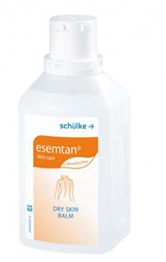 |  | шт. | 2 |  | 0.00
4 | Бинт еластичний 5*8. Категорія-Еластичний бинт, самофіксований бинт Особливість-пластикова застібка Колір-білий Розмір-5 м х 8 см Тип бинту-еластичний Розтяжністьсередня Форма випуску-бинт Країна походження бренду-Україна Забезпечує м’яку фіксацію суглобів, зменшує біль та прискорює одужання | 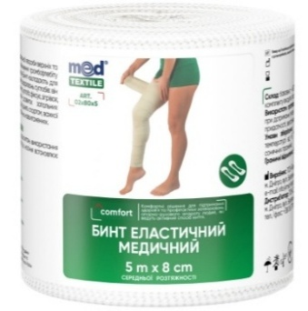 |  | шт. | 2 |  | 0.00
5 | Бинт еластичний 5*10. Тип бинту-еластичний. Колір-білий. Розтяжність-середня. Особливість-пластикова застібка. Розмір-5 м х 10 см. Країна походження бренду-Україна. Бинти довжиною до 5 метрів використовуються в травматології за необхідності фіксації тазу, грудної клітки, нижньої кінцівки повністю. Лікування та профілактика варикозної хвороби також вимагають бинтів певної довжини: повне бинтування кінцівки потребує бинтів завдовжки не менше 4,5 метра. | 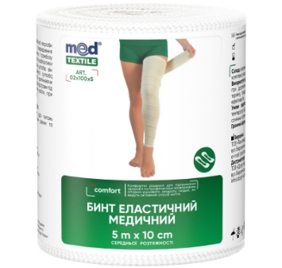 |  | шт. | 2 |  | 0.00
6 | Бинт еластичний 5*12. Еластичний бинт середньої розтяжності шириною 12 см. Використовується для профілактики і лікування травм або хвороб верхніх і нижніх кінцівок. Еластичний бинт шириною 12 см. Добре підходить користувачам зі зростом вище 180 см Категорія: Еластичний бинт, самофіксований бинт. Особливість-пластикова застібка Розмір-5 м х 12 см. Розтяжність-середня. Колір-білий. Країна походження бренду-Україна | 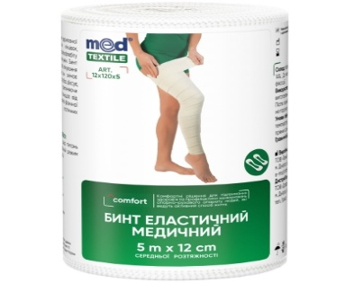 |  | шт. | 2 |  | 0.00
7 | Коробка картонна брендована. Гофрокоробки виготовлені з високоякісного гофрокартону. Матеріал - гофрокартон хвиля В. Колір - світло-коричневий (крафт) Розмір коробки має відповідати складу набору згідно з його наповненням. Брендування згвдно візуалізації. Макет надається. |  |  | шт. | 1 |  | 0.00
Всього вартість 1 набору, грн* |  |  |  |  |  | 0.00
Всього вартість 350 наборів, грн* |  |  |  |  |  | 0.00
* Товариство Червоного Хреста України є громадською неприбутковою організацією і просить надати максимальні знижки на товар, вказаний у ціновій пропозиції.
** Закупівля відбувається одним лотом
Умови оплати: _________________ (прописати)
Термін доставки з дати підписання договору: _________________ (календарних днів, прописати)

Увага! Додаткові вимоги |  | 1. Вартість доставки, розвантаження та завантаження товару, пакування, маркування та брендування мають бути включеними у вартість набору. 2. Терміни придатності мають бути не менше ніж 12 місяців від дати поставки. 3. Постачальник повинен вказати торгові марки продукції, надати фото запропанованих товарів та сертифікати якості на них. 4. Кожна партія товару повинна супроводжуватись такими документами, як сертифікат відповідності / чи якісне посвідчення / чи висновки державної санітарно-епідеміологічної експертизи (подається документ, в залежності від виду товару, який постачається), які підтверджують його походження, якість та безпеку, відповідність державним стандартам. Документи, що супроводжують товар та упаковка товару повинні містити чітку інформацію про дату виготовлення товару. Наявність ліцензії на зберігання та продаж лікарських засобів. 5. Постачання товару здійснюватиметься на підставі тристороннього договору. 6. Переможець тендеру зобов'язаний поставити продукцію у відповідності до поданої ним тендерної пропозиції без внесення додаткових змін. У разі виникнення будь-яких змін щодо складу набору (зміни ТМ та інше), обов'язково повідомити про це ініціатора закупівлі. 7. У разі виявлення неякісного товару або такого, що не відповідає умовам договору, учасник-переможець зобов’язаний замінити неякісний товар протягом 5 робочих днів з моменту виявлення неякісного товару на якісний без будь-якої додаткової оплати з боку замовника.

Примітка: вартість одиниці продукції та загальну вартість пропозиції потрібно заповнювати у гривнях, зазначаючи цифрове значення, яке має не більше двох знаків після коми.
Ми погоджуємось, що всі витрати, пов’язані з доставкою товару та завантажувально-розвантажувальними роботами здійснюються за рахунок Постачальника відповідно до розподілу, вказаного у Додатку №3.
Ми погоджуємося з умовами, що Замовник має право розділити дану закупівлю між декількома постачальниками за умови наявності більш вигідних умов на різні позиції.
Ми погоджуємося з умовами, що Ви можете відхилити нашу чи всі надані пропозиції, та розуміємо, що Ви не обмежені у прийнятті будь-якої іншої пропозиції з більш вигідними для Вас умовами.
Ми погоджуємось зафіксувати цінову пропозицію протягом 90 календарних днів з моменту подачі
Подаючи свою пропозицію ми підтверджуємо повну комплектацію та відповідність умовам зазначеним в Запиті.
Учасники повинні надсилати цінові пропозиції з підписом і печаткою (за наявності)

 | Керівник організації/ФОП:____________________________ ( ____________________)
 | МП підпис ПІБ

